Fabricantes - Muestreo Datos
Volver al Inicio

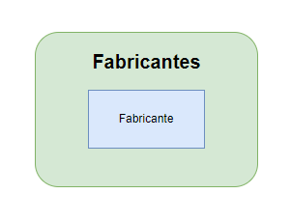
 | Fabricantes
 | Identificador | Nombre | Combinacion única
 | 1 | L'Oréal | L'Oréal
 | 2 | Dermalogica | Dermalogica
 | 3 | Lubridem | Lubridem
 | 4 | Medipiel | Medipiel
 | 5 | Piel | Piel
 | 6 | Dermatodo | Dermatodo

Productos - Muestreo Datos
Volver al Inicio
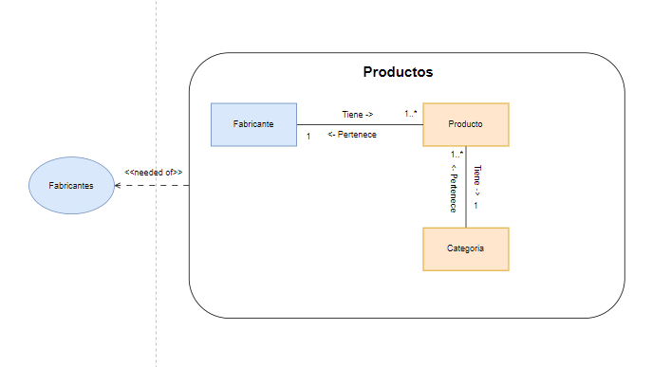

 | Productos

 | Producto
 | Identificador | Nombre | Categoria | Precio | Fabricante | Combinacion Unica
 | 1 | Crema de Día Anti-edad | Cuidado corporal | 50,000 | L'Oréal | Crema de Día Anti-edad-L'Oréal
 | 2 | Dermalogica Daily Microfoliant | Cuidado facial | 30,000 | Dermalogica | Dermalogica Daily Microfoliant-Dermalogica
 | 3 | Daily Moisture Lotion | Masajes | 45,000 | Lubridem | Daily Moisture Lotion-Lubridem

 | Categoria
 | Identificador | Nombre | Combinacion Unica
 | 1 | Cuidado corporal | Cuidado corporal
 | 2 | Cuidado facial | Cuidado facial
 | 3 | Masajes | Masajes

 | Fabricante
 | Identificador | Nombre | Combinacion única
 | 1 | L'Oréal | L'Oréal
 | 2 | Dermalogica | Dermalogica
 | 2 | Lubridem | Lubridem

Inventarios - Muestreo Datos
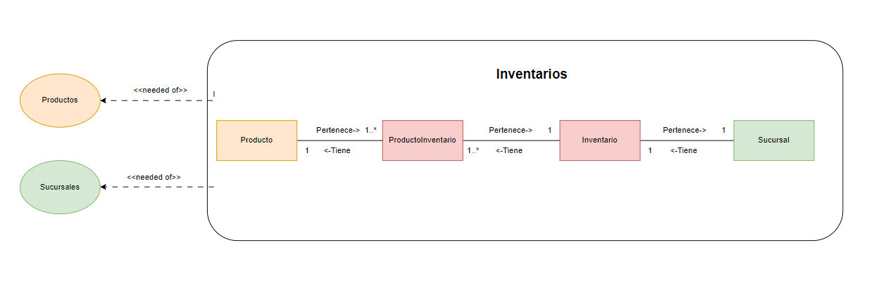
Volver al Inicio

 | Inventario
 | Identificador | Nombre | Nombre Sucursal | Combinacion única
 | 1 | Inventario A | Sucursal Rionegro-CL 10 43 A 29 | Inventario A-Sucursal Rionegro-CL 10 43 A 29
 | 2 | Inventario B | Sucursal Marinilla-CL 63 9 36 | Inventario B-Sucursal Marinilla-CL 63 9 36
 | 3 | Inventario C | Sucursal El Poblado-CR 2 5 39 | Inventario C-Sucursal El Poblado-CR 2 5 39

 | ProductoInventario
 | Identificador | Producto | Cantidad Productos | PrecioCompraU | FechaCompra | Combinacion Unica
 | 1 | Crema de Día Anti-edad-L'Oréal | 10 | 12,000 | 2024-03-18 | Crema de Día Anti-edad-L'Oréal
 | 2 | Dermalogica Daily Microfoliant-Dermalogica | 50 | 20,000 | 2024-02-24 | Dermalogica Daily Microfoliant-Dermalogica
 | 3 | Daily Moisture Lotion-Lubridem | 100 | 14,500 | 2023-12-02 | Daily Moisture Lotion-Lubridem

 | Producto
 | Identificador | Nombre
 | 1 | Crema de Día Anti-edad-L'Oréal
 | 2 | Dermalogica Daily Microfoliant-Dermalogica
 | 3 | Daily Moisture Lotion-Lubridem

 | Sucursales
 | Identificador | Nombre | Ciudad | Direccion | Correo Electronico | Telefono | Combinación única | Combinación única
 | 1 | Sucursal Rionegro | Rionegro-Antioquia-Colombia | CL 10 43 A 29 | SucursalRionegro@gmail.com | 54323243 | Sucursal Rionegro-CL 10 43 A 29 | SucursalRionegro@gmail.com-54323243
 | 2 | Sucursal Marinilla | Marinilla-Santander-Colombia | CL 63 9 36 | SucursalMarinilla@gmail.com | 3214321 | Sucursal Marinilla-CL 63 9 36 | SucursalMarinilla@gmail.com-3214321
 | 2 | Sucursal El Poblado | Medellin-Cundinamarca-Colombia | CR 2 5 39 | SucursalPoblado@gmail.com | 5632421 | Sucursal El Poblado-CR 2 5 39 | SucursalPoblado@gmail.com-5632421

Institucio - Muestreo Datos
Volver al Inicio

 | Institucion
 | Identificador | Nombre | Numero Identificacion | TipoIdentificacion | Administrador | Trabajador | Combinacion única
 | 1 | SpaOnline | 900811919 | NIT | Jhoana Andrea Gómez Gómez -Jhoanago13 | Jhonatan12353-Juan Pablo Rendon Gómez-JPR3214 | 900811919-NIT-SpaOnline
 | 2 | SpaManitas | 811912382 | NIT | Nathaly perez Zapata-nathaly801 | Cristian123 | 811912382-NIT-SpaManitas
 | 2 | SpaOriente | 830411223 | NIT | Camilo Saldarriaga -salda2212 | LuisOs432 | 830411223-NIT-SpaOriente

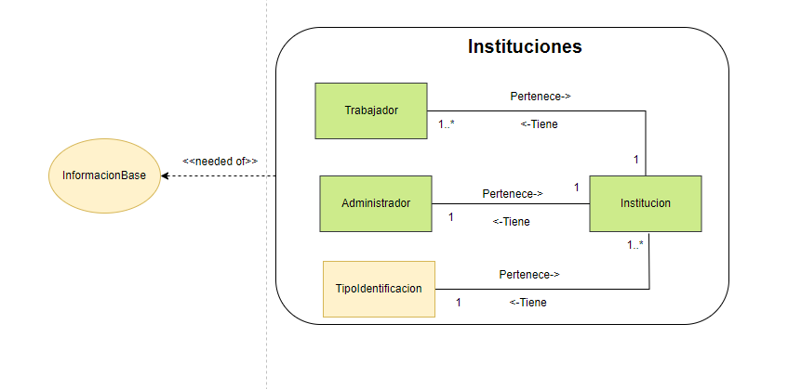

 | Trabajador
 | Identificador | NombreCompleto | Numero identificación | Usuario | Institucion | Combinacion única
 | 1 | Jhonatan Arley Gómez | 1038419180 | Jhonatan12353 | 900811919-NIT-SpaOnline | Jhonatan Arley Gómez -Jhonatan12353
 | 2 | Cristian David Ospina Ospina | 1038419181 | Cristian123 | 811912382-NIT-SpaManitas | Cristian David Ospina Ospina-Cristian123
 | 3 | Luis Ospina | 1038419182 | LuisOs432 | 830411223-NIT-SpaOriente | Luis Ospina-LuisOs432
 | 4 | Juan Pablo Rendon Gómez | 1038419183 | JPR3214 | 900811919-NIT-SpaOnline | Juan Pablo Rendon Gómez-JPR3214

 | Administrador
 | Identificador | NombreCompleto | Usuario | Numero Identificacion |  | Combinacion única
 | 1 | Jhoana Andrea Gómez Gómez | Jhoanago13 | 1036416237 | 900811919-NIT-SpaOnline | Jhoana Andrea Gómez Gómez -Jhoanago13
 | 2 | Nathaly perez Zapata | nathaly801 | 1037310292 | 811912382-NIT-SpaManitas | Nathaly perez Zapata-nathaly801
 | 3 | Camilo Saldarriaga | salda2212 | 10384182321 | 830411223-NIT-SpaOriente | Camilo Saldarriaga -salda2212

 | TipoIdentificacion
 | Identificador | Nombre | Combinacion única
 | 1 | RUT | RUT
 | 2 | NIT | NIT
 | 3 | RNE | RNE
 | 4 | RUC | RUC
 | 5 | NIF | NIF
 | 6 | CC | CC
 | 7 | Pasaporte | Pasaporte
 | 8 | TI | TI

Sucursales - Muestreo Datos
Volver al Inicio

 | Sucursal
 | Identificador | Nombre | Institucion | Horario atencion | Ciudad | Direccion | Correo Electronico | Telefono | Combinación única | Combinación única
 | 1 | Sucursal Rionegro | 900811919-NIT-SpaOnline | 8:00 am - 18:00 | Rionegro-Antioquia-Colombia | CL 10 43 A 29 | SucursalRionegro@gmail.com | 54323243 | Rionegro-Antioquia-Colombia-CL 10 43 A 29 | SucursalRionegro@gmail.com-54323243
 | 2 | Sucursal Marinilla | 811912382-NIT-SpaManitas | 8:00 am - 18:00 | Marinilla-Santander-Colombia | CL 63 9 36 | SucursalMarinilla@gmail.com | 3214321 | Marinilla-Santander-Colombia-CL 63 9 36 | SucursalMarinilla@gmail.com-3214321
 | 2 | Sucursal El Poblado | 830411223-NIT-SpaOriente | 8:00 am - 18:00 | Medellin-Cundinamarca-Colombia | CR 2 5 39 | SucursalPoblado@gmail.com | 5632421 | Medellin-Cundinamarca-Colombia-CR 2 5 39 | SucursalPoblado@gmail.com-5632421

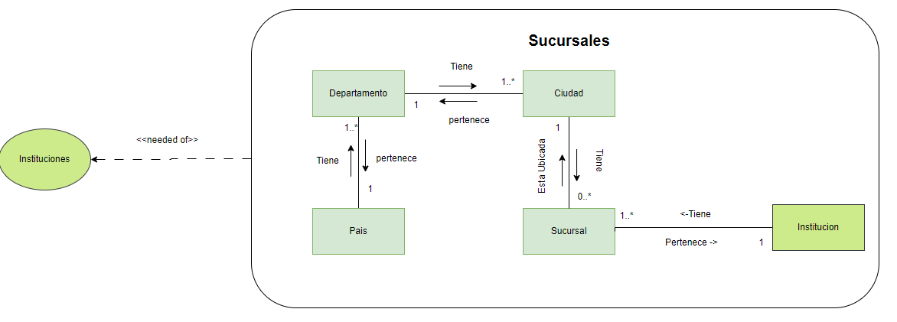
 | Ciudad
 | Identificador | Nombre | CodigoPostal | Departamento | Combinacion única | Combinacion única
 | 1 | Rionegro | 54020 | Antioquia-Colombia | Rionegro-Antioquia-Colombia | 54020
 | 2 | Marinilla | 55023 | Santander-Colombia | Marinilla-Santander-Colombia | 55023
 | 3 | Medellin | 33042 | Cundinamarca-Colombia | Medellin-Cundinamarca-Colombia | 33042

 | Departamento
 | Identificador | Nombre | Pais | Combinacion única
 | 1 | Antioquia | Colombia | Antioquia-Colombia
 | 2 | Santander | Colombia | Santander-Colombia
 | 3 | Cundinamarca | Colombia | Cundinamarca-Colombia

 | País
 | Identificador | Nombre | Combinacion única
 | 1 | Colombia | Colombia
 | 2 | Usa | Usa
 | 3 | España | España

 | Institucion
 | Identificador | Nombre | Numero Identificacion | TipoIdentificacion | Administrador | Trabajador | Combinacion única
 | 1 | SpaOnline | 900811919 | NIT | Jhoana Andrea Gómez Gómez -Jhoanago13 | Jhonatan12353-Juan Pablo Rendon Gómez-JPR3214 | 900811919-NIT-SpaOnline
 | 2 | SpaManitas | 811912382 | NIT | Nathaly perez Zapata-nathaly801 | Cristian123 | 811912382-NIT-SpaManitas
 | 2 | SpaOriente | 830411223 | NIT | Camilo Saldarriaga -salda2212 | LuisOs432 | 830411223-NIT-SpaOriente

Clientes - Muestreo Datos
Volver al Inicio

 | Cliente
 | Identificador | Nombre Completo | TipoIdentificacion | Documento de Identificación | Numero Telefonico | Correo | Combinacion única
 | 1 | Martina Corrales | CC | 1234567890 | 3116987523 | martina.corrales@gmail.com | Martina Corrales-1234567890
 | 2 | Ramiro Ramirez | Pasaporte | 987654321 | 3639874520 | ramiro.ramirez@outlook.com | Ramiro Ramirez-987654321
 | 3 | Lucrecia Gomez | TI | 39789321 | 3793175677 | lucrecia.gomez@hotmail.com | Lucrecia Gomez-39789321

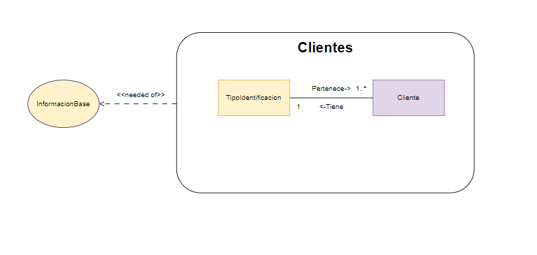

 | TipoIdentificacion
 | Identificador | Nombre | Combinacion única
 | 1 | RUT | RUT
 | 2 | NIT | NIT
 | 3 | RNE | RNE
 | 4 | RUC | RUC
 | 5 | NIF | NIF
 | 6 | CC | CC
 | 7 | Pasaporte | Pasaporte
 | 8 | TI | TI

InformacionBase - Muestreo Dato
Volver al Inicio

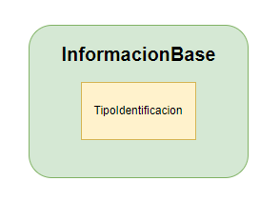
 | TipoIdentificacion
 | Identificador | Nombre | Combinacion única
 | 1 | RUT | RUT
 | 2 | NIT | NIT
 | 3 | RNE | RNE
 | 4 | RUC | RUC
 | 5 | NIF | NIF
 | 6 | CC | CC
 | 7 | Pasaporte | Pasaporte
 | 8 | TI | TI

Facturacion - Muestreo Datos
Volver al Inicio
 | Factura
 | Identificador | Cliente | Reserva | ProductoInventario | Valor Factura | Notificado | Pagado | Combinacion única
 | 1 | Martina Corrales-1234567890 | Pedicura Spa-100000 - Tratamiento Facial Antiedad-120000 | Crema de Día Anti-edad-L'Oréal Dermalogica Daily Microfoliant-Dermalogica | $ 220,000 | True | True | 1 Martina Corrales-1234567890
 | 2 | Ramiro Ramirez-987654321 | Tratamiento Facial Antiedad-120000 |  | $ 120,000 | True | False | 2 Ramiro Ramirez-987654321
 | 3 | Lucrecia Gomez-39789321 | Masaje Relajante-100000 | Daily Moisture Lotion-Lubridem | $ 100,000 | True | True | 3 Lucrecia Gomez-39789321

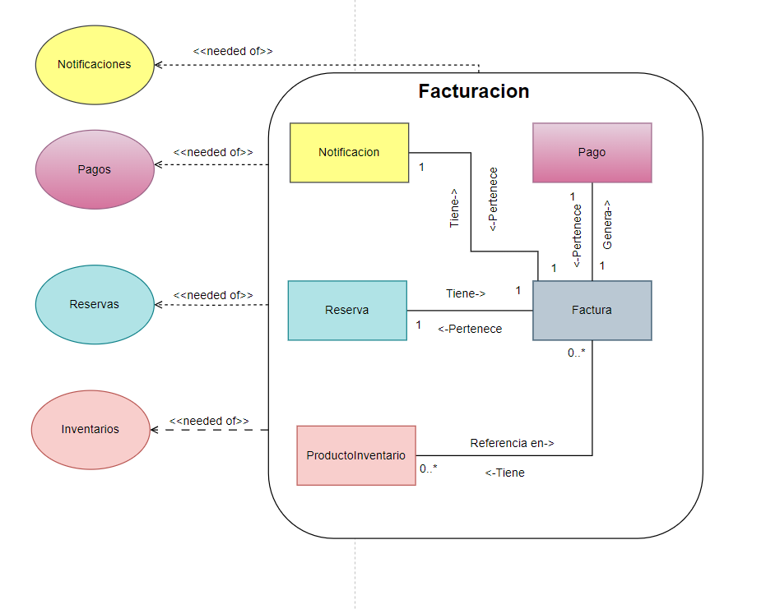
 | Pagos
 | Identificador | Nombre | Combinacion única
 | 1 | Transacción 1 | Transacción 1
 | 2 | Transacción 2 | Transacción 2
 | 3 | Transacción N | Transacción N

 | Reserva
 | Identificador | Cliente | Agenda | ReservaServicio | Sucursal | Combinación única
 | 1 | Martina Corrales-1234567890 | 3:00pm-16/03/2024 | Pedicura Spa-100000 | Rionegro-Antioquia-Colombia-CL 10 43 A 29 | 3:00pm-16/03/2024 Pedicura Spa-100000 Martina Corrales-1234567890
 | 2 | Ramiro Ramirez-987654321 | 10:00am-28/04/2024 | Tratamiento Facial Antiedad-120000 | Marinilla-Antioquia-Colombia-CL 63 9 36 | 10:00am-28/04/2024 Tratamiento Facial Antiedad-120000 Ramiro Ramirez-987654321
 | 3 | Lucrecia Gomez-39789321 | 12:30pm-05/05/2024 | Masaje Relajante-100000 | Medellin-Antioquia-Colombia-CR 2 5 39 | 12:30pm-05/05/2024 Masaje Relajante-100000 Lucrecia Gomez-39789321

 | ProductoInventario
 | Identificador | Producto | Cantidad Productos | PrecioCompraU | FechaCompra | Combinacion Unica
 | 1 | Crema de Día Anti-edad-L'Oréal | 10 | 12,000 | 2024-03-18 | Crema de Día Anti-edad-L'Oréal
 | 2 | Dermalogica Daily Microfoliant-Dermalogica | 50 | 20,000 | 2024-02-24 | Dermalogica Daily Microfoliant-Dermalogica
 | 3 | Daily Moisture Lotion-Lubridem | 100 | 14,500 | 2023-12-02 | Daily Moisture Lotion-Lubridem

Servicios - Muestreo Datos
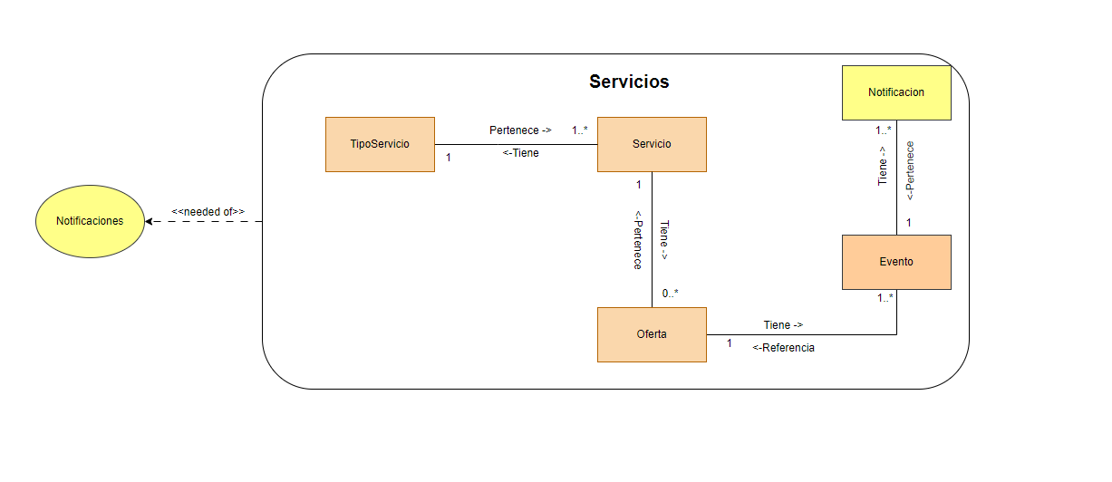
Volver al Inicio

 | Servicio
 | Identificador | Nombre | TipoServicio | Tarifa | Combinacion única
 | 1 | Pedicura Spa | Pedicura y Manicura | 100,000 | Pedicura Spa-100000
 | 2 | Tratamiento Facial Antiedad | Tratamiento Facial | 120,000 | Tratamiento Facial Antiedad-120000
 | 2 | Masaje Relajante | Masaje | 100,000 | Masaje Relajante-100000

 | TipoServicio
 | Identificador | Nombre | Combinacion Unica
 | 1 | Pedicura y Manicura | Pedicura y Manicura
 | 2 | Tratamiento Facial | Tratamiento Facial
 | 3 | Masaje | Masaje

 | Oferta
 | Identificador | Nombre | Servicio | Descuento | FechaInicio | FechaFin | Combinacion Unica
 | 1 | OfertaPedicura | Pedicura Spa-100000 | 20% | 20/03//2024 | 2024-04-20 | OfertaPedicura 0,2
 | 2 | OfertaFacial | Tratamiento Facial Antiedad-120000 | 25% | 20/03//2025 | 2024-04-21 | OfertaFacial 0,25
 | 3 | OfertaMasaje | Masaje Relajante-100000 | 15% | 20/03//2026 | 2024-04-22 | OfertaMasaje 0,15

Notificaciones - Muestreo Datos
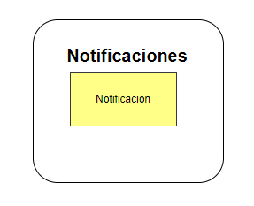
Volver al Inicio

 | Notificacion
 | Identificador | Notificacion de | Combinacion única
 | 1 | Oferta de madres | 1 Oferta de madres
 | 2 | Oferta de San Valentin | 2 Oferta de San Valentin
 | 3 | Reserva -1 | 3 Reserva -1
 | 4 | Factura - 2 | 4 Factura - 2

Pagos - Muestreo Datos
Volver al Inicio
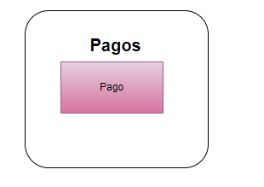
 | Pago
 | Identificador | Factura | Combinacion única
 | 1 | Transacción 1 | Transacción 1
 | 2 | Transacción 2 | Transacción 2
 | 3 | Transacción N | Transacción N

